关系图
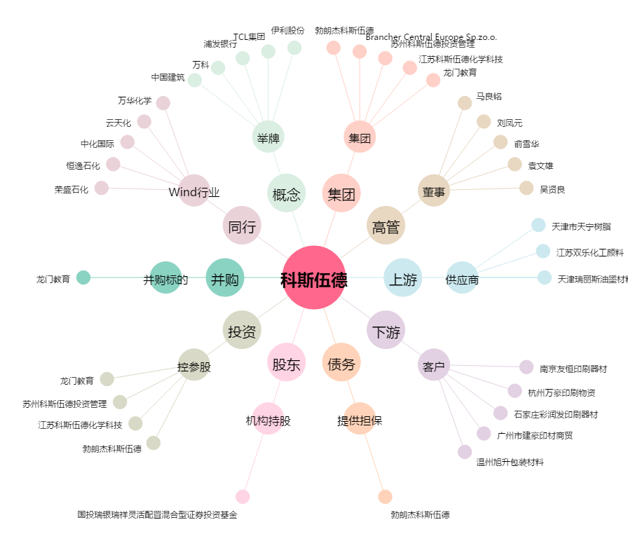
科斯伍德[300192.SZ] - 关系概览图

